Как пользоваться таблицами
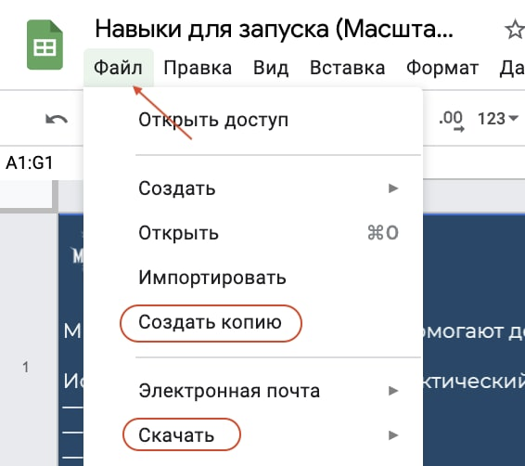
Рекомендация, как использовать таблицу в личных целях: Файл ⇨ Создать копию На Google-диске создайте отдельную папку «Масштаб 4.0» или «Запуск», сохраняйте в нее все файлы с курса. или Файл ⇨ Скачать Выберите удобный формат и сохраните на компьютере.

 | Вкладка на следующей странице ⇒

